Sheet1
기본 데이터 | API | 사용할 데이터
캡슐 추가/삭제/좌표값/필터 변경은 해당 데이터를 직접 수정하여 적용되도록 구성 | 기본데이터 이외의 데이터는 API를 통해 자동 연동

ex) 오리지널 캡슐 "sku": "7757.40", "name": "부에노스 아이리스", "properties":[-2, 6] }, { "sku": "7812.40", "name": "볼루토", "properties":[0, 6] }, { "sku": "7588.40", "name": "코지", "properties":[2, 6], "filter":["milk"] }, { "sku": "7719.70", "name": "에티오피아", "properties":[4, 6] }, { "sku": "7723.70", "name": "니카라과", "properties":[0, 4] }, { "sku": "7831.40", "name": "카프리치오", "properties":[2, 4] }, { "sku": "7759.40", "name": "상하이", "properties":[4, 4] }, { "sku": "7754.40", "name": "비엔나", "properties":[-3, 2] }, { "sku": "7745.40", "name": "리반토", "properties":[-2, 2], "filter":["milk"] }, { "sku": "7847.40", "name": "파리", "properties":[0, 2], "filter":["milk", "ice"] }, { "sku": "7720.70", "name": "콜롬비아", "properties":[2, 2] }, { "sku": "7909.40", "name": "도쿄", "properties":[4, 2] }, { "sku": "7755.40", "name": "스톡홀름", "properties":[-3, 0] }, { "sku": "7749.40", "name": "베네치아", "properties":[-2, 0] }, { "sku": "7722.70", "name": "인도네시아", "properties":[2, 0] }, { "sku": "7747.40", "name": "로마", "properties":[3, 0], "filter":["milk", "ice"] }, { "sku": "7765.40", "name": "아르페지오", "properties":[2, -2], "filter":["milk", "ice"] }, { "sku": "7756.40", "name": "케이프타운", "properties":[-3, -4] }, { "sku": "7748.40", "name": "리스트레토", "properties":[2, -4] }, { "sku": "7733.70", "name": "인디아", "properties":[-3, -5] }, { "sku": "7741.40", "name": "카자르", "properties":[-1, -5] }, { "sku": "7742.70", "name": "나폴리", "properties":[-7, -1] }, { "sku": "7743.40", "name": "아르페지오 디카페나토", "properties":[2, -2], "filter":["decaf"] }, { "sku": "7746.40", "name": "리스트레토 디카페나토", "properties":[2, -4], "filter":["decaf"] }, { "sku": "7587.40", "name": "볼루토 디카페나토", "properties":[0, 6], "filter":["d | window.napi.catalog().getProduct(sku); | headline | 한 줄 설명
{ "sku": "7757.40", "name": "부에노스 아이리스", "properties":[-2, 6] }, { "sku": "7812.40", "name": "볼루토", "properties":[0, 6] }, { "sku": "7588.40", "name": "코지", "properties":[2, 6], "filter":["milk"] }, { "sku": "7719.70", "name": "에티오피아", "properties":[4, 6] }, { "sku": "7723.70", "name": "니카라과", "properties":[0, 4] }, { "sku": "7831.40", "name": "카프리치오", "properties":[2, 4] }, { "sku": "7759.40", "name": "상하이", "properties":[4, 4] }, { "sku": "7754.40", "name": "비엔나", "properties":[-3, 2] }, { "sku": "7745.40", "name": "리반토", "properties":[-2, 2], "filter":["milk"] }, { "sku": "7847.40", "name": "파리", "properties":[0, 2], "filter":["milk", "ice"] }, { "sku": "7720.70", "name": "콜롬비아", "properties":[2, 2] }, { "sku": "7909.40", "name": "도쿄", "properties":[4, 2] }, { "sku": "7755.40", "name": "스톡홀름", "properties":[-3, 0] }, { "sku": "7749.40", "name": "베네치아", "properties":[-2, 0] }, { "sku": "7722.70", "name": "인도네시아", "properties":[2, 0] }, { "sku": "7747.40", "name": "로마", "properties":[3, 0], "filter":["milk", "ice"] }, { "sku": "7765.40", "name": "아르페지오", "properties":[2, -2], "filter":["milk", "ice"] }, { "sku": "7756.40", "name": "케이프타운", "properties":[-3, -4] }, { "sku": "7748.40", "name": "리스트레토", "properties":[2, -4] }, { "sku": "7733.70", "name": "인디아", "properties":[-3, -5] }, { "sku": "7741.40", "name": "카자르", "properties":[-1, -5] }, { "sku": "7742.70", "name": "나폴리", "properties":[-7, -1] }, { "sku": "7743.40", "name": "아르페지오 디카페나토", "properties":[2, -2], "filter":["decaf"] }, { "sku": "7746.40", "name": "리스트레토 디카페나토", "properties":[2, -4], "filter":["decaf"] }, { "sku": "7587.40", "name": "볼루토 디카페나토", "properties":[0, 6], "filter":["decaf"] } |  | inStock | 재고정보 (true:재고있음/false: 없음)
 |  | mobileImages.icon | 캡슐 아이콘
 | ex) window.napi.catalog().getProduct("7588.40"); | name | 캡슐명
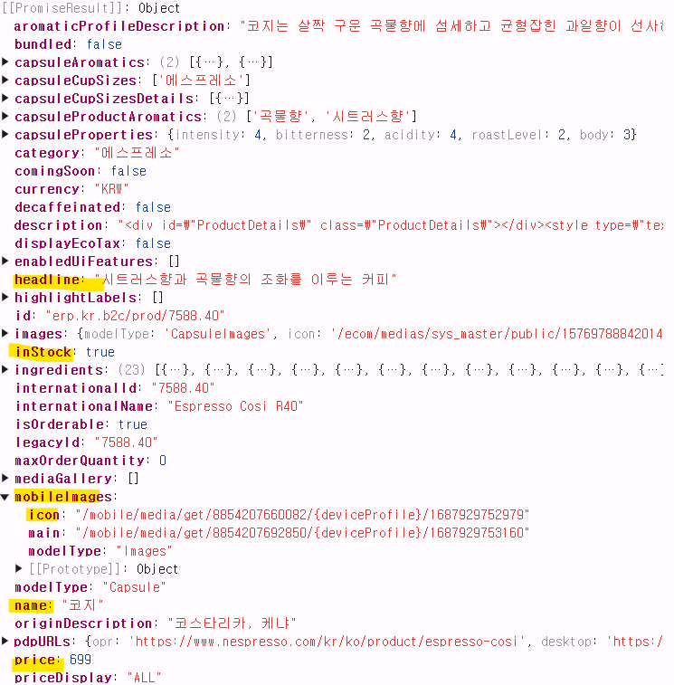
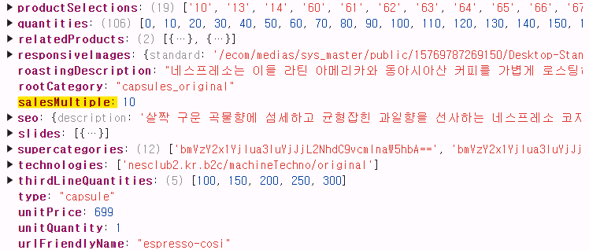
 |  | price | 캡슐 가격(개당)
 |  | salesMultiple | 팩 당 캡슐 개수

 |  | * 이 외에도 필요한 경우 모두 활용가능

ex) 버츄오 캡슐
오리지널과 동일한 구조이며 예시 4개만 전달드립니다. (캡슐 리스트 정리중) { "sku": "7040.60", "name": "스토미오", "properties":[-2, -3] }, { "sku": "7013.60", "name": "아론디오", "properties":[1, 1] }, { "sku": "7041.60", "name": "오다치오", "properties":[1, -2] }, { "sku": "7047.60", "name": "볼테소", "properties":[4, 7] }

